Solicitud gráfica
 | Área: | Ciencias Naturales |  |  | Fecha:
 | Grado: | 6 |  |  | 2015-09-07
 | Título del tema: | La célula, unidad estructural y funcional |  |  | ¿Cuaderno de estudio o recurso? | Recurso
 | Editor: | Diego Molina |  |  | Motor del recurso | M5A

 | Código guión o recurso: | CN_06_02_REC60 | ← Para determinar este código, visite la hoja de Ayuda
 |  |  |  |  | ESPECIFICACIÓN DE ARCHIVOS A ENTREGAR
Núm. | Archivo Shutterstock o ruta en web | Imagen para: | Tipo | Ubicación de la imagen en el recurso M5A | Nombre imagen SMALL | Tamaño imagen SMALL | Nombre imagen ZOOM | Tamaño imagen ZOOM | Descripción | Observaciones
IMG01 | 253622641 | Recurso M5A | Fotografía | Contenido | CN_06_02_REC60_IMG01n.png | 286 x 286 px | CN_06_02_REC60_IMG01a.png | 500 x 500 px | Mitocondria | 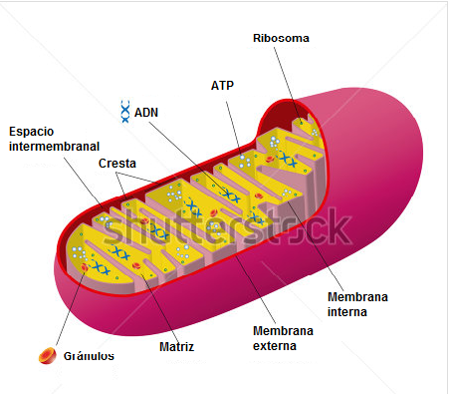 Eliminar el título "Mitochondrion" y cambiar nombre al español así:
IMG02 | 282143777 | Recurso M5A | Ilustración | Contenido | CN_06_02_REC60_IMG02n.png | 286 x 286 px | CN_06_02_REC60_IMG02a.png | 500 x 500 px | Ribosoma | Cambiar nombres en inglés: Eliminar el título de la imagen (Ribosome) Large subunit por Subunidad grande Small subunit por Subunidad pequeña
IMG03 | 112395260 | Recurso M5A | Ilustración | Contenido | CN_06_02_REC60_IMG03n.png | 286 x 286 px | CN_06_02_REC60_IMG03a.png | 500 x 500 px | Centriolos | Eliminar título de la imagen (The centrioles)
IMG04 | 131978813 | Recurso M5A | Fotografía | Contenido | CN_06_02_REC60_IMG04n.png | 286 x 286 px | CN_06_02_REC60_IMG04a.png | 500 x 500 px | Cloroplasto
IMG05 | 235627768 | Recurso M5A | Fotografía | Contenido | CN_06_02_REC60_IMG05n.png | 286 x 286 px | CN_06_02_REC60_IMG05a.png | 500 x 500 px | Aparato de Golgi
IMG06 | 156803318 | Recurso M5A | Fotografía | Contenido | CN_06_02_REC60_IMG06n.png | 286 x 286 px | CN_06_02_REC60_IMG06a.png | 500 x 500 px | Célula

